Defect 1
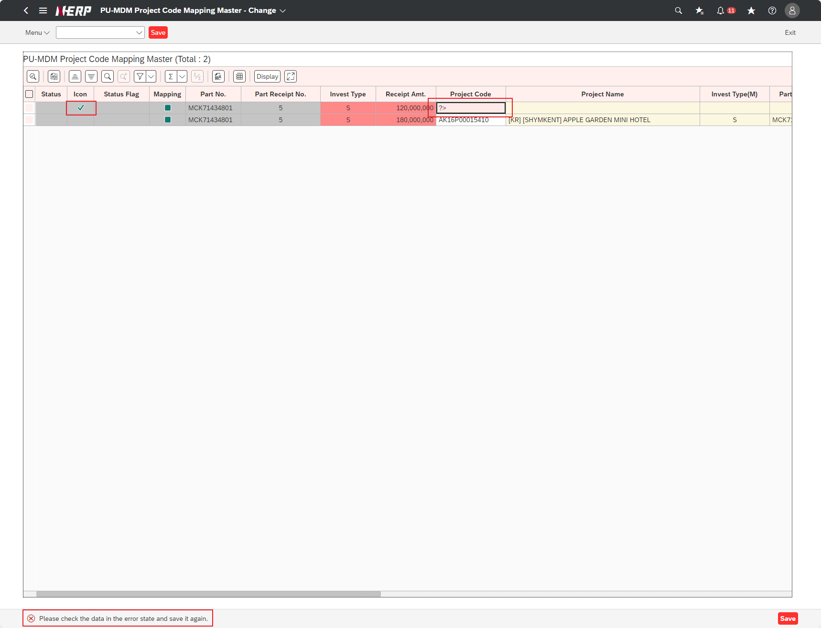
Case 1 : | UI/UX: Fail validation for Project Code but still get success icon

